订单数量
生产单
商店 | BURLINGTON | 工厂： |  | 数量： | 2448 | 货期： | 2025-03-15 | 制单： |  | 2024-12-20
订单PO# | 008159 | 款号 | PW2212XBU |  |  | 面料：
尺码搭配 |  | 颜色英文 | 客款号 |  | 1X | 2X | 3X |  | 尺码配比 | 总计
颜色
主身色 | 色号
黑棕榈印花 | SAP0159-V1C13 | BLK BEAUTY PALM | PW2212XBU-BBP |  | 408 | 408 | 408 |  | 1-1-1 | 1224
热带风印花 | SAP0313-V1C1 | DOESKN TROPICAL | PW2212XBU-DST |  | 408 | 408 | 408 |  | 1-1-1 | 1224

总计 |  |  |  |  |  |  |  |  | 总合计 | 2448
3. 商标吊牌要求和位置 ：
主标/尺码标 | 腰后中 (拍照给客人确认) |  |  |  | 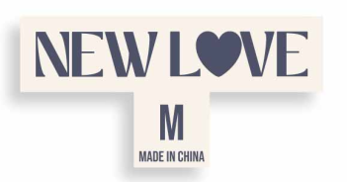 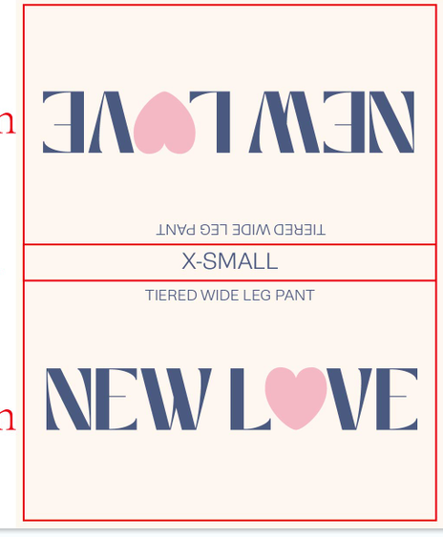
洗标 | 裤子：左侧缝 (拍照给客人确认)
吊牌 | 裤子：左侧缝 (拍照给客人确认)
腰卡 | 前腰 距左侧缝2" (拍照给客人确认)
客供吊牌 | 吊牌上(拍照给客人确认)

